五大过程十大管理
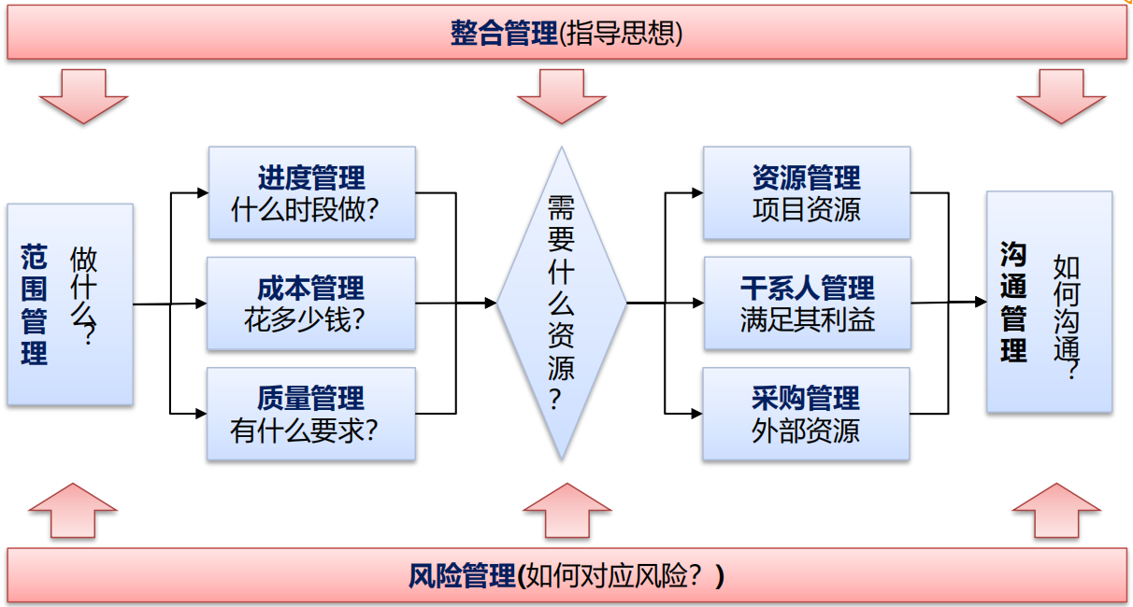

十大管理 | 定义 | 作用 | 49子过程 | 过程组 | 定义 | 作用 | 输入 | 工具 | 输出
项目整合管理 |  |  | 制定项目章程
 |  |  | 制定项目管理计划
 |  |  | 指导与管理项目工作
 |  |  | 管理项目知识
 |  |  | 监控项目工作
 |  |  | 实施整体变更控制
 |  |  | 结束项目或阶段
项目范围管理 |  |  | 规划范围管理
 |  |  | 收集需求
 |  |  | 定义范围
 |  |  | 创建WBS
 |  |  | 确认范围
 |  |  | 控制范围

